家具增补清单汇总
海沧医院科室家具报价单

序号 | 参考图片 | 型号品名 | 规 格 | 材 质 | 颜 色 | 数 量 |  | 单价 | 总价 | 备 注
护理部
1 | 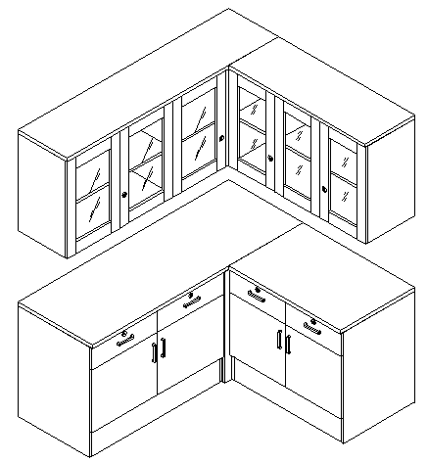 | 吊柜 | 2800*400*700 | 整体采用E1级防潮板制作，顶板厚度25mm，其余部位为18mm，优质五金连接件，无拉手。 | 灰白 | 2.8 | 米
2 |  | 操作台 | 2600*600*800 | 整体采用E1级防潮板制作，顶板厚度25mm，其余部位为18mm，优质五金连接件，铝合金明拉手。台面贴暖白色人造石。柜门及抽屉全带锁。 | 灰白 | 2.6 | 米
3 |  | 矮柜 | 800*600*1500 | 整体采用E1级防潮板制作，顶板厚度25mm，其余部位为18mm，优质五金连接件，铝合金明拉手。柜门及抽屉全带锁。 | 灰白 | 0.8 | 米
4 |  | 包柱壁柜 | 950*300*2680 | 整体采用E1级防潮板制作，厚度18mm，优质五金连接件。 | 灰白 | 1 | 组
5 |  | 壁柜 | 950*600*2680 | 整体采用E1级防潮板制作，顶板厚度25mm，其余部位为18mm，优质五金连接件，无门。 | 灰白 | 1 | 组
6 |  | 矮柜 | 4240*600*1500 | 整体采用E1级防潮板制作，顶板厚度25mm，其余部位为18mm，优质五金连接件，铝合金明拉手。柜门及抽屉全带锁。 | 灰白 | 4 | 米
7 |  | 储物柜 | 2000*620*2000 | 整体采用E1级多层板制作，顶板厚度25mm，其余部位为18mm，下部层板加装金属加固拉条，优质五金连接件，铝合金明拉手。柜门及抽屉全带锁。 | 灰白 | 5 | 组
8 |  | 茶水柜 | 800*300*1200 | 整体采用E1级防潮板制作，顶板厚度25mm，其余部位为18mm，优质五金连接件，无门。 | 灰白 | 1 | 组
9 | 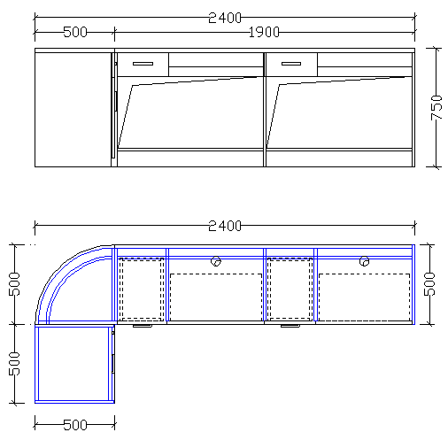 | 护士站 | 2400*1000/500*760 | 整体采用E1级多层板制作，顶板厚度25mm，其余部位为18mm，优质五金连接件，铝合金明拉手。柜门及抽屉全带锁。含两个活动主机架。 | 灰白 | 1 | 组
10 | 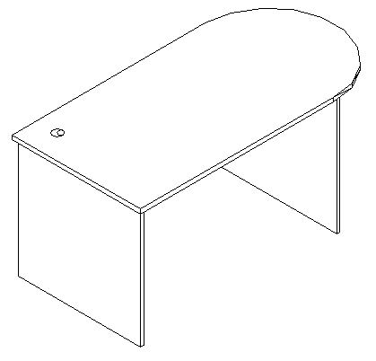 | 办公桌 | 1600*800*760 | 整体采用E1级防潮板制作，桌面厚度25mm，其余部位为18mm，优质五金连接件。 | 灰白 | 1 | 张
合计

